F-DIREMS-017
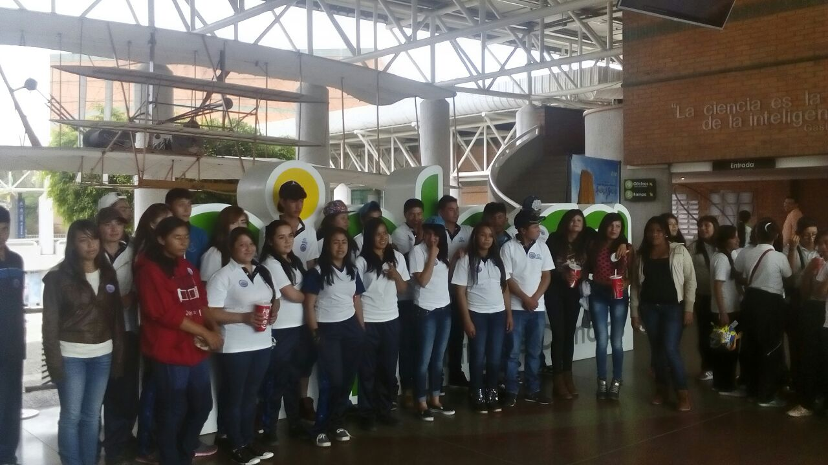
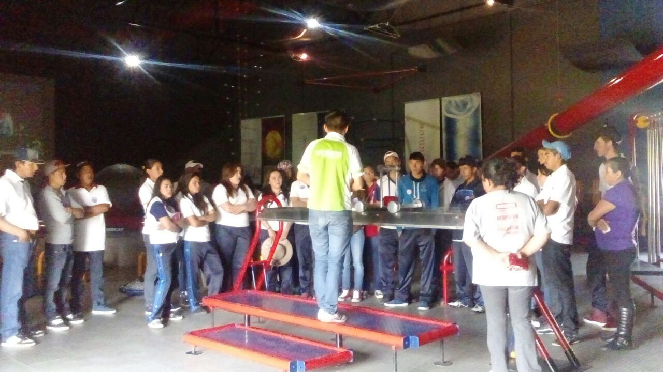
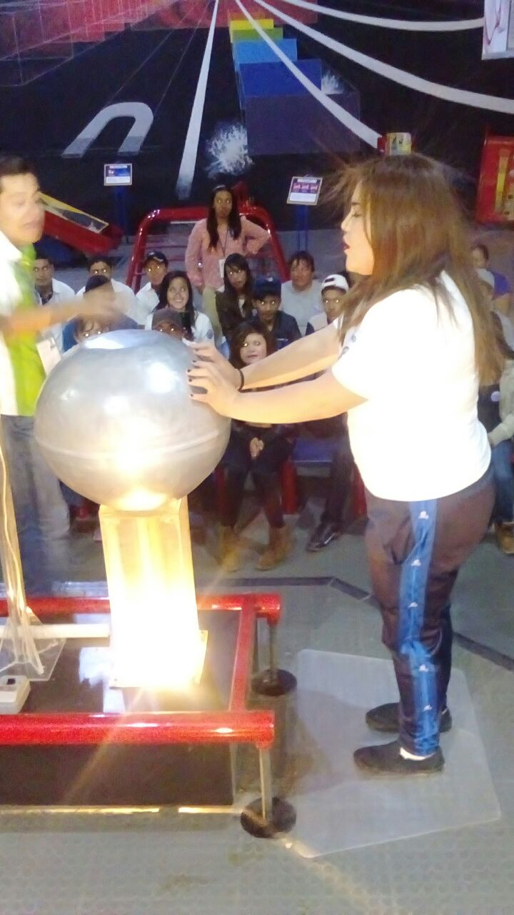
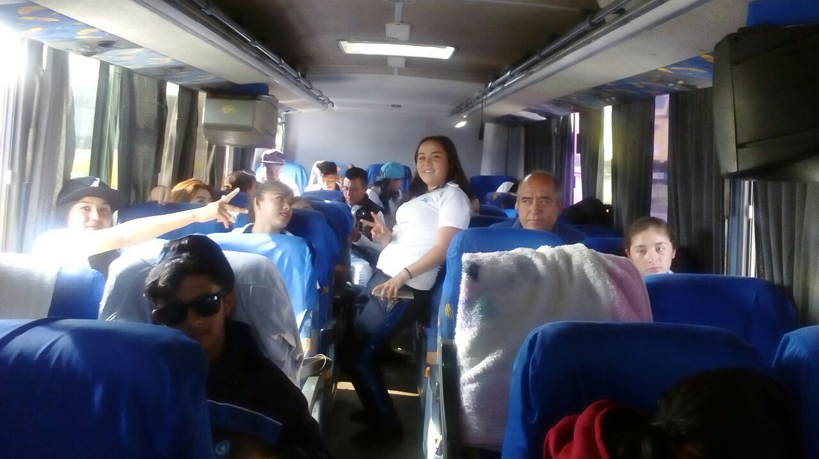
 |  | EVALUACIÓN DE VISITA ACADÉMICA |  |  |  |  |  | Codificación | F-DIREMS-017
 |  |  |  |  |  |  |  | No. Rev. | 0
 |  |  |  |  |  |  |  | Emision | 2015-10-22
Telebachillerato Comunitario: |  |  | PIEDRA LARGA, CORONEO
Lugar que se visitó: |  |  | Museo Explora León, Guanajuato
Fecha de la visita: |  | 10 de junio de 2016
Reporte de la Visita
La salida dio inicio en punto de las 6:00 a.m. partiendo de Coroneo rumbo a la ciudad de León. Aproximadamente a las 10:00 a.m llegamos a las puertas del Museo Explora y a las 10:30 a.m. se inició el recorrido. Desde las salas de tecnología hasta las del cuerpo humano y comunicaciones, los alumnos conocieron de manera aplicada las diferentes disciplinas que se estudian en las clases durante los cursos. Es importante puntualizar que este viaje fue planeado desde el semestre pasado, es por ello que los estudiantes ya contaban con conocimientos previos además de que les fue más fácil la comprensión de los contenidos que explicaron durante el recorrido en el museo. La participación fue muy dinámica y diversa por parte de los alumnos en las actividades que se plantearon dentro del museo, además de tener la oportunidad de conocer el funcionamiento y vivir en experiencia propia una proyección en tercera dimensión en el cine del museo, en el que conocieron los paisajes dentro de las reservas naturales en Estados Unidos. La integración, la comunicación y la participación conjunta permitieron que desarrollaran sus habilidades sociales junto con los demás estudiantes que asistieron al viaje, así como la integración de los Telebachilleratos y con los docentes permitiendo así una comunicación más fluida y empática. Al finalizar el recorrido dentro del museo, los alumnos tomaron sus alimentos para después abandonar el recinto y disponerse a abordar el autobús para regresar a Coroneo. El camión salió de León en punto de las 4:00 p.m. y llegó a Coroneo en punto de las 7:30 p.m., posteriormente, apoyados por un transporte colectivo, los estudiantes fueron llevados a sus casas. Los puntos que se desarrollaron de manera general fueron: 1.- El viaje como actividad facilitadora del aprendizaje cooperativo 2.- El aprendizaje activo en grupo. 3.- La experiencia didáctica fuera del aula. Y las competencias más importantes que se desarrollaron de acuerdo a las 11 competencias gené
EVALUACIÓN
Indique con una "X"
ASPECTOS A EVALUAR |  |  | EXCELENTE | BUENO | REGULAR | MALO | DEFICIENTE
PUNTUALIDAD |  |  |  | x
DOMINIO DE TEMA DEL GUIA |  |  |  | x
CONTENIDO DE TEMA DE LA VISITA |  |  |  | x
CUMPLIÓ CON OBJETIVO |  |  |  | x
ALIMENTOS |  |  |  | x
INSTALACIONES |  |  | x
GENERÓ PARTICIPACIÓN GRUPAL |  |  | x
QUE CALIFICACIÓN GLOBAL ASIGNA |  |  | Muy bueno.

PARTICIPANTES
ALUMNOS | DOCENTES | PADRES DE FAMILIA |  | OTROS | TOTAL DE PARTICIPANTES
28 | 8 | 4 |  | 2 | 42

Adjunte Evidencia Fotográfica

